Quickguide
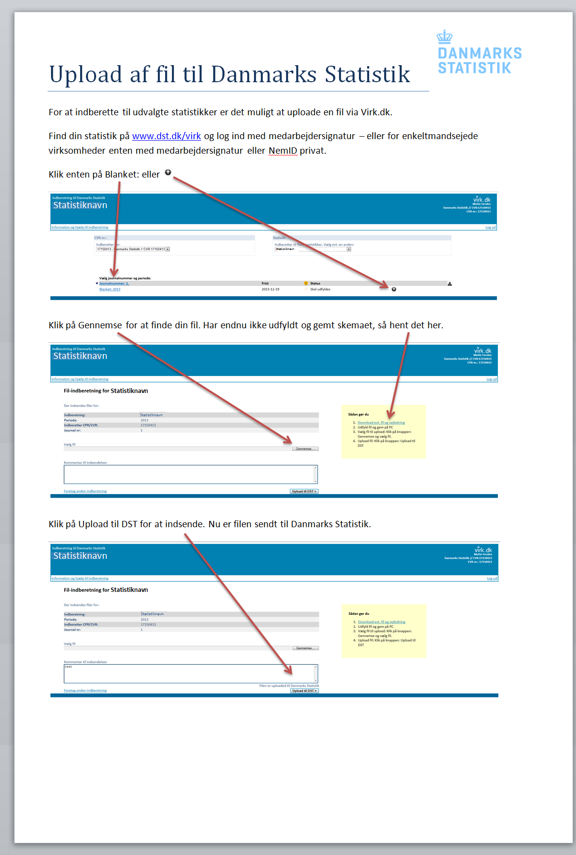
Complete form
Upload the completed form at: www.dst.dk/affiliates
Instructions

